1
工程款支付证书 |  |  |  |  |  |  |  |  |  |  |  |  |  |  | 本次
工程名称 |  | 2017年绩溪县村级道路畅通工程-上庄镇田会路Ⅱ工程 |  |  |  |  |  |  |  |  | ERP编号 | 7013 | 档案编号 | CD2017-032 | CD2017-032 | 31 | 7013 | 2017年绩溪县村级道路畅通工程-上庄镇田会路Ⅱ工程 | 2017.4.28 | 639750.15 | 徐先振 | 60日历天 | 绩溪县 上庄镇 | 程 震13905636326 | 程 震13905636326 | 中标通知书、施工合同及内部承包协议原件 | 抽签（6月18日签合同） | 合同原件2017.8.9 | 抽签（6月18日签合同）
合同金额 |  | 639,750.15 |  | 中标 日期 | 2017.4.28 |  | 已 供 工程资料 | 中标通知书、施工合同及内部承包协议原件、交工证书 |  |  |  | 庐江 | 责任 单位 | 经营中心
决算金额 |  |  |  | 竣工 日期 |  |  |  |  |  |  |  | 合肥 | 责任人 | 曹晓倩洪斌华13355634913
序号 | 工程款到账 |  |  | 开票情况 |  | 管理费 |  | 代缴税金 | 其他扣款 |  | 预留款 |  | 实际支付
 | 日期 | 账户 | 金额 | 日期 | 金额 | 比例 | 金额 | 金额 | 金额 | 备注 | 金额 | 备注 | 户名 | 金额
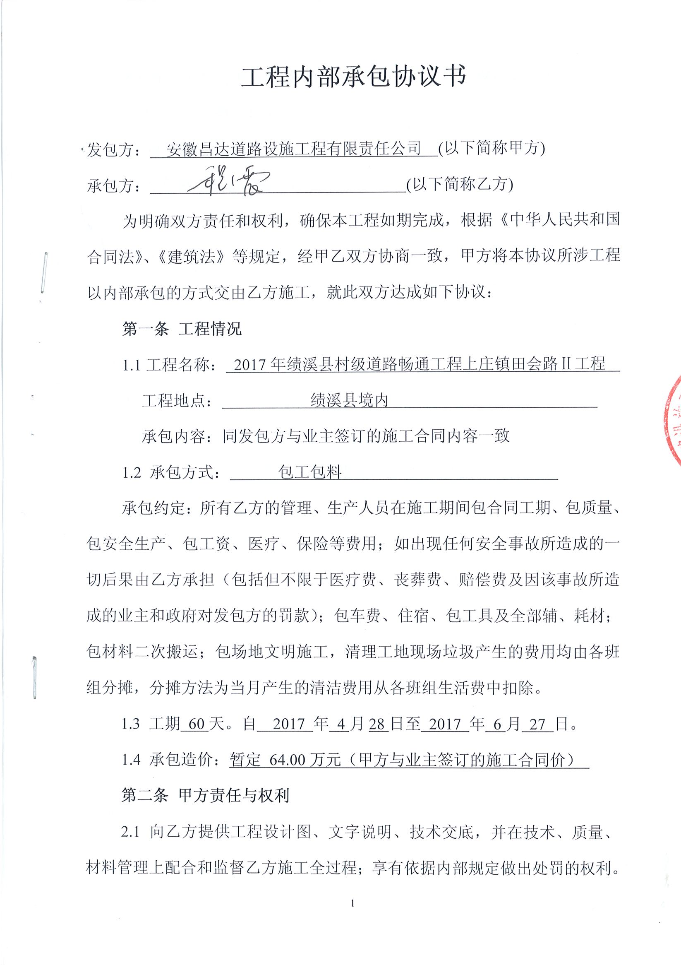
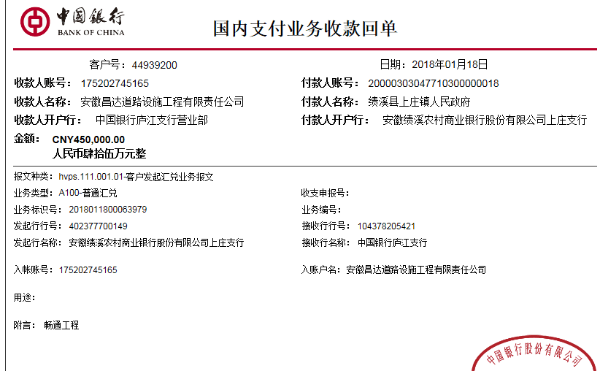
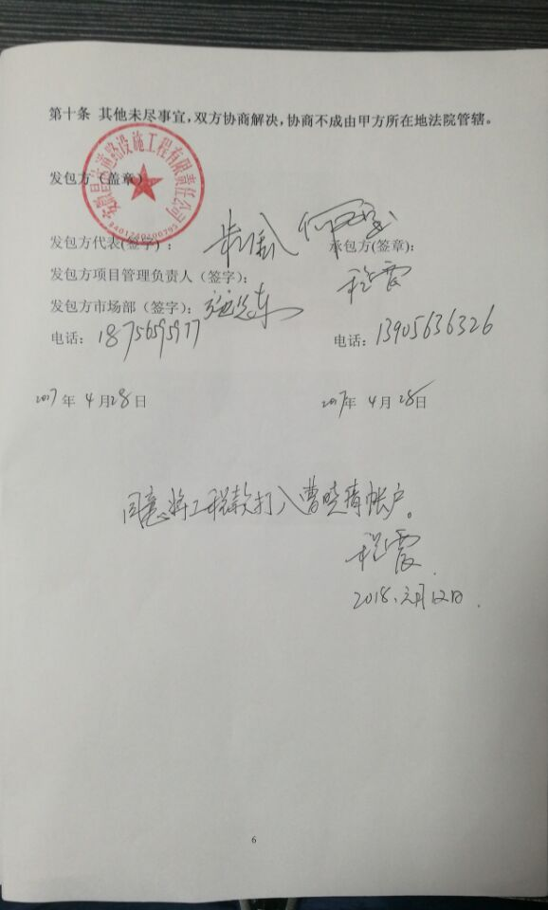
1 | 2018-01-18 | 中 | 450,000.00 | 2018-01-10 | 450,000.00 | 5%全扣 | 31,988.00 | 13,082.46 | 700.00 | 备注 | 5,000.00 | 暂扣5000元 | 洪斌华（材料） | 189,229.54
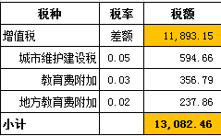
 |  |  |  |  |  |  |  |  |  | 注：2017.6.21项目部印章200 +2018.1.2办理涉税事项报告表费用500 |  |  | 工资 | 210,000.00

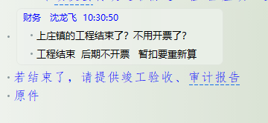

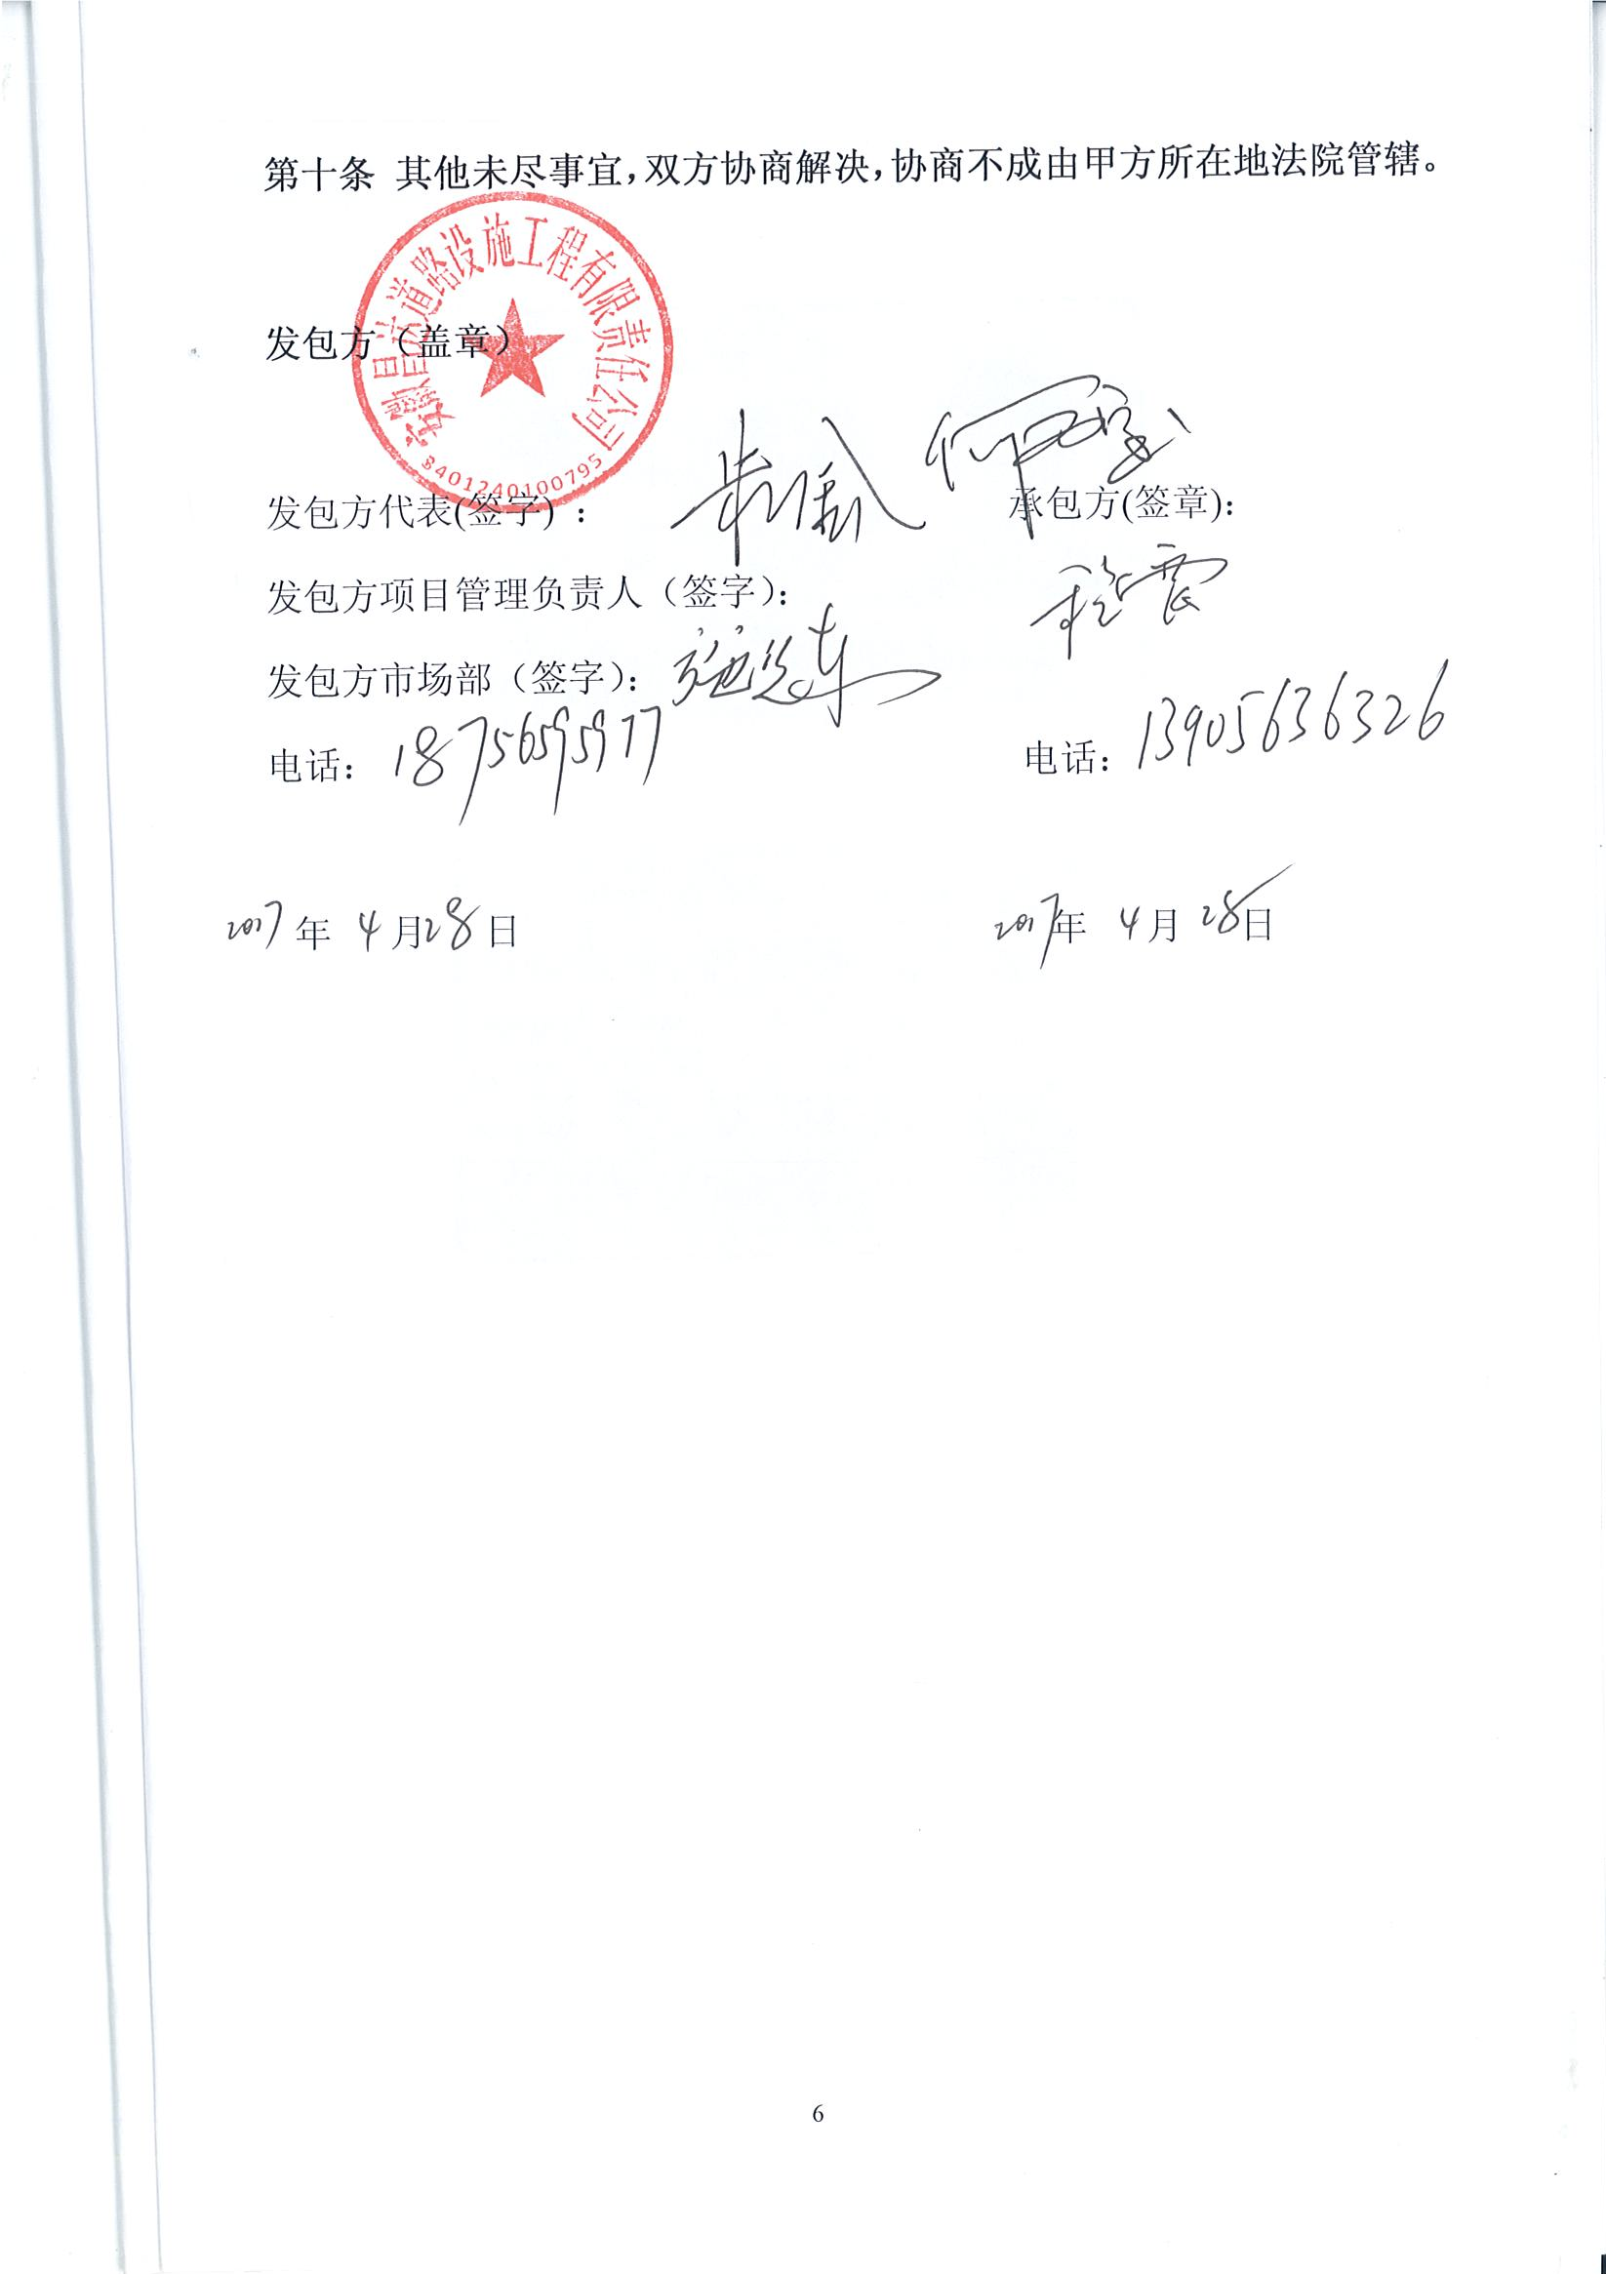
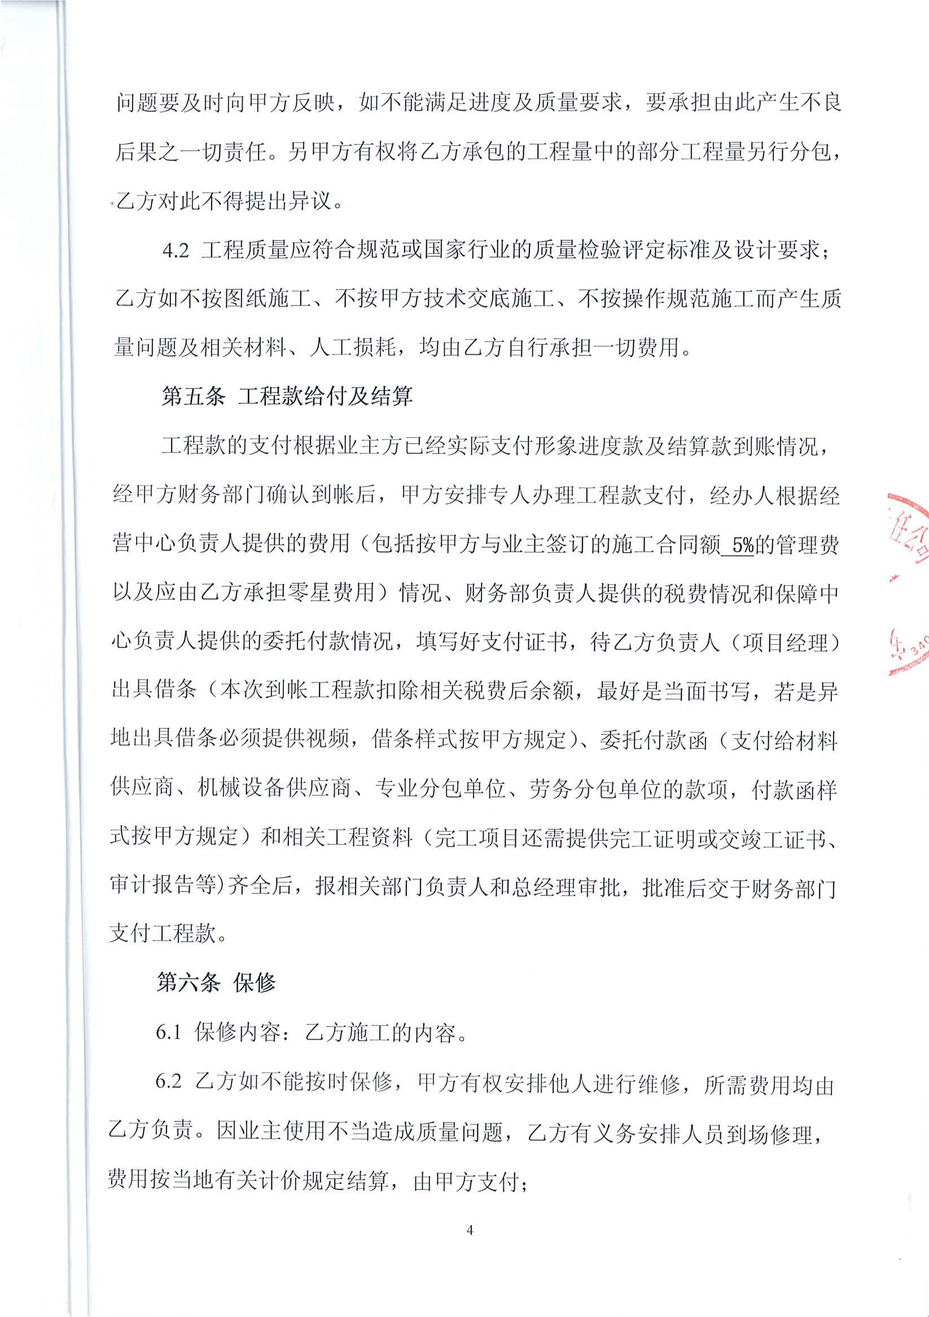
合计 |  | - | 450,000.00 | - | 450,000.00 | - | 31,988.00 | 13,082.46 | 700.00 | - | 5,000.00 | - | - | 399,229.54
本次结算 支付明细 |  | 应支付金额 |  | 399,229.54 |  |  |  | 实际支付金额 |  | 小写 | 189,229.54
 |  | 已支付金额 |  | 210,000.00 |  |  |  |  |  | 大写 | 壹拾捌万玖仟贰佰贰拾玖元伍角肆分
申请部门 意见 |  |  |  |  |  |  |  | 项目管理 意见 |  | 何总、朱总已同意支付（附表背面截图）。
财务初审 意见 |  |  |  |  |  |  |  | 财务审核 意见
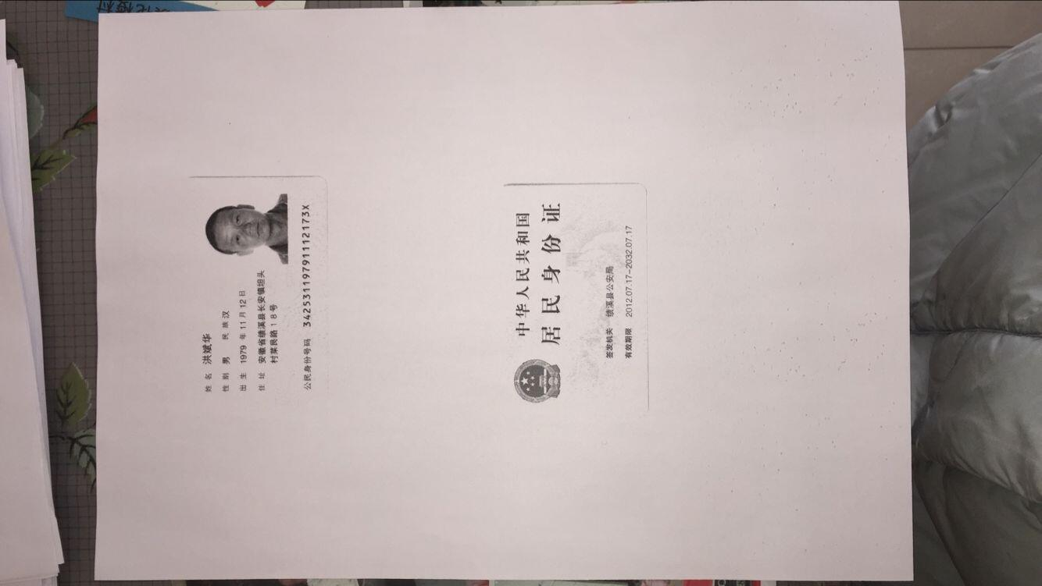
质安初审 意见 |  |  |  |  |  |  |  | 质安稽查 意见
总经理审批 |  |  |  |  |  |  |  | 董事长审批

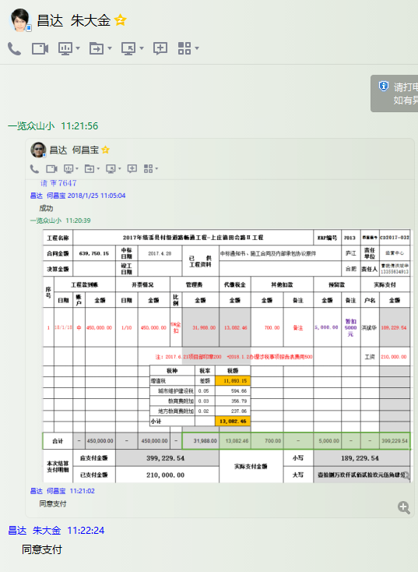

2
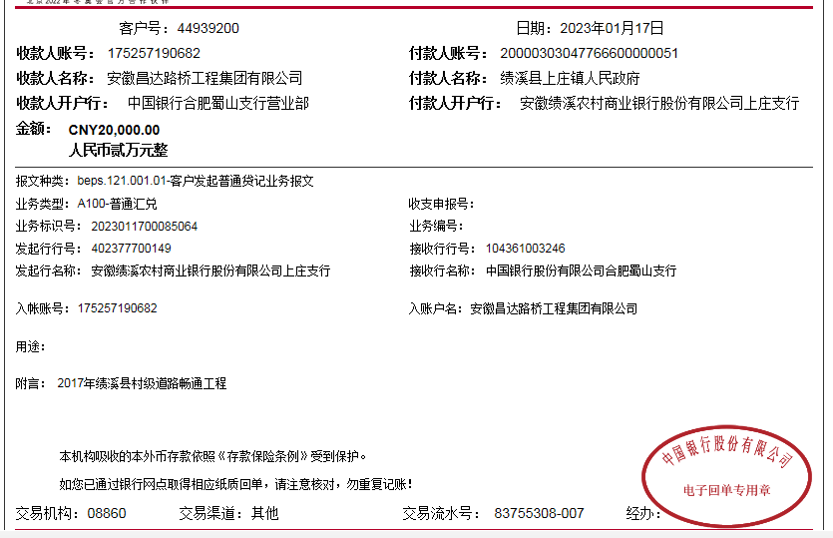
工程款支付证书 |  |  |  |  |  |  |  |  |  |  |  |  |  |  |  | 本次
工程名称 |  | 2017年绩溪县村级道路畅通工程-上庄镇田会路Ⅱ工程 |  |  |  |  |  |  |  |  | ERP编号 | 7013 | 档案编号 | CD2017-032 |  | CD2017-032 | 31 | 7013 | 2017年绩溪县村级道路畅通工程-上庄镇田会路Ⅱ工程 | 2017.4.28 | 639750.15 | 徐先振 | 60日历天 | 绩溪县 上庄镇 | 程 震13905636326 | 程 震13905636326 | 中标通知书、施工合同及内部承包协议原件 | 抽签（6月18日签合同） | 合同原件2017.8.9 | 抽签（6月18日签合同）
合同金额 |  | 639,750.15 |  | 中标 日期 | 2017.4.28 |  | 已 供 工程资料 | 中标通知书、施工合同及内部承包协议原件、交工证书 |  |  |  | 庐江 | 责任 单位 | 经营中心
决算金额 |  | 686,784.05 |  | 竣工 日期 | 2020.01.14 |  |  |  |  |  |  | 合肥 | 责任人 | 曹晓倩洪斌华13355634913
序号 | 工程款到账 |  |  | 开票情况 |  | 管理费 |  | 代缴税金 | 其他扣款 |  | 预留款 |  | 实际支付
 | 日期 | 账户 | 金额 | 日期 | 金额 | 比例 | 金额 | 金额 | 金额 | 备注 | 金额 | 备注 | 户名 | 金额
1 | 2018-01-18 | 中 | 450,000.00 | 2018-01-10 | 450,000.00 | 5%全扣 | 31,988.00 | 13,082.46 | 700.00 | 备注 | 5,000.00 | 暂扣5000元 | 洪斌华（材料） | 189,229.54
 |  |  |  |  |  |  |  |  |  | 注：2017.6.21项目部印章200 +2018.1.2办理涉税事项报告表费用500 |  |  | 工资 | 210,000.00

2 | 2023-01-17 | 中 | 20,000.00 |  |  | 5% | 2,351.20 |  | 100.00 |  |  |  |  | 17,548.80

 |  |  |  |  |  |  |  |  |  |  |  |  |  |  |  | 34339.2025
 |  |  |  |  |  |  |  |  |  |  |  |  |  |  |  | 2351.2025
 |  |  |  |  |  |  |  |  |  |  |  |  |  |  |  |  |  | 17548.8

合计 |  | - | 470,000.00 | - | 450,000.00 | - | 34,339.20 | 13,082.46 | 800.00 | - | 5,000.00 | - | - | 416,778.34 | 0
本次结算 支付明细 |  | 应支付金额 |  | 17,548.80 |  |  |  | 实际支付金额 |  | 小写 | 17,548.80
 |  | 已支付金额 |  | 0.00 |  |  |  |  |  | 大写 | 壹万柒仟伍佰肆拾捌元捌角
申请部门 意见 |  |  |  |  |  |  |  | 项目管理 意见
财务初审 意见 |  |  |  |  |  |  |  | 财务审核 意见
质安初审 意见 |  |  |  |  |  |  |  | 质安稽查 意见
总经理审批 |  |  |  |  |  |  |  | 董事长审批

